Sheet1
ページ名 | CSS | jspファイル名 | 画面説明 | イメージ画像 | 使用する画像 | HTML | いろいろ決め事
first | first.css | login.jsp | ログイン画面 | 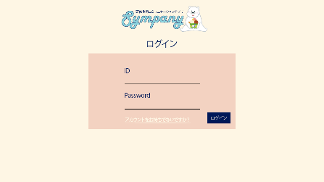 | logo30.png （class=logo_bear) | <input> ・一つ目の項目はautofocus（最初から選択される） ・必須項目にrequiredを付ける | ・背景色、文字の色、フォントはcommon.cssからコピペ ・タイトルはH1サイズ ・bodyクラスを「first」で統一：中央寄せなどに使用 ・divクラス「first」：背景色のピンクの部分を作るため ・input[type="text"]で投稿フォームの編集 アカウント新規作成とログインは同じサイズでも良さそう プロフィールだけサイズが変わる（class付ける） ・input[type="submit"]でボタンの編集を行う
 |  | account.jsp | アカウント新規登録画面 | 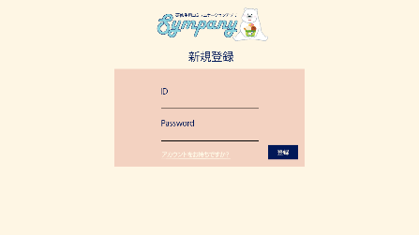
 |  | profilenew.jsp | プロフィール新規登録画面 | 